วัน,สัปดาห์ (ใช้)
บริษัท โตโยต้านนทบุรี ผู้จำหน่ายโตโยต้า จำกัด
ตารางการตรวจเช็คและบำรุงรักษา เครื่องเจียรจานเบรคแบบประชิด เดือน.........................พ.ศ.............
แผนก.......................................สาขา......................
 |  |  |  |  |  |  |  |  |  |  |  |  |  |  |  |  |  |  |  |  |  |  |  |  |  |  | ตำแหน่งที่ตั้ง

ผู้จัดการศูนย์บริการ |  |  | ผช.ผจก. / จนท. แผนกซ่อมบำรุง |  |  |  |  |  |  |  |  |  |  |  |  |  |  |  |  |  |  |  |  |  |  |  | ผู้รับผิดชอบ

ประจำวัน | ลำดับ | รายละเอียดในการตรวจเช็ค ( ภาพประกอบหน้าที่ 3/3 ) |  |  | 1 | 2 | 3 | 4 | 5 | 6 | 7 | 8 | 9 | 10 | 11 | 12 | 13 | 14 | 15 | 16 | 17 | 18 | 19 | 20 | 21 | 22 | 23 | 24 | 25 | 26 | 27 | 28 | 29 | 30 | 31
 | 1 | ตรวจสอบอุปกรณ์ไฟฟ้า : สายไฟ AC เข้าเครื่อง และสายไฟ DC เชื่อมต่อชุดคอนโทรล
 |  | สภาพสายต้องไม่แตก ฉีก ขาด หัวต่อสายต้องแน่น สายไม่หลวม
 | 2 | ตรวจสอบตัวอุปกรณ์ของเครื่อง : อุปกรณ์ตัวอะแดปเตอร์สีแดงและน้ำเงิน ตัวน็อต ปลอกยึด
 |  | ตัวอะแดปเตอร์ สายไฟ AC สายไฟ DC และแปรงปัดต้องอยู่ครบและไม่ชำรุดเสียหาย
 | 3 | ตรวจสอบตัวสวิตช์ที่ตัวเครื่องเจียร์ : กดสวิตช์แล้วปล่อย สวิตช์ต้องไม่ค้าง และหมุน
 |  | ปรับความเร็ว ต้องหมุนได้ ไม่สะดุดขณะหมุนทดสอบ
 | 4 | ตรวจสอบชุดคอนโทรลสั่งการที่ชุดเจียร์ : เมื่อจ่ายไฟเข้าและกดปุ่มสั่งการทำงานที่ชุด
 |  | หัวเจียร์ ชุดใบมีดกลึงต้องเลื่อนได้ตามคำสั่งที่กด
 | 5 | ทำความสะอาดชุดรางเลื่อนและหล่อลื่น : เมื่อใช้งานเสร็จ ให้หมุนปรับแกนเลื่อนใบมีด
 |  | ออกมาจนสุด ใช้แปรงปัดเศษเหล็กออกและทาน้ำมันใสทั้ง 2 ข้าง และหมุนแกนเลื่อนเข้า
 | 6 | ตรวจสอบมีดกลึง : ตัวน็อตยึดมีดกลึงต้องแน่นและตัวมีดกลึงไม่แตกหักหรือปิ่นที่ปลาย
ลงชื่อช่างผู้รับผิดชอบ
ลงชื่อผู้ตรวจสอบ (หัวหน้างาน)

ประจำสัปดาห์ | ลำดับ | รายละเอียดในการตรวจเช็ค ( ภาพประกอบหน้าที่ 3/3) |  |  | สัปดาห์ที่ 1 |  |  |  |  |  |  |  | สัปดาห์ที่ 2 |  |  |  |  |  |  |  | สัปดาห์ที่ 3 |  |  |  |  |  |  |  | สัปดาห์ที่ 4
 | 7 | ตรวจสอบเพลาขับจาน : เมื่อจ่ายไฟเข้าและปรับให้เพลาหมุน เพลาขับจานต้องไม่แกว่ง
 | 8 | ทำความสะอาดเครื่อง : ใช้ผ้าเช็ดทำความสะอาดตัวเครื่อง เสาเครื่อง และกล่องเก็บของ
ลงชื่อช่างผู้รับผิดชอบ |  |  |  |  | สัปดาห์ที่ 1 ……………………… |  |  |  |  |  |  |  | สัปดาห์ที่ 2 ……………………… |  |  |  |  |  |  |  | สัปดาห์ที่ 3 ……………………… |  |  |  |  |  |  |  | สัปดาห์ที่ 4 ………………….
ลงชื่อผู้ตรวจสอบ (หัวหน้างาน) |  |  |  |  | สัปดาห์ที่ 1 ……………………… |  |  |  |  |  |  |  | สัปดาห์ที่ 2 ……………………… |  |  |  |  |  |  |  | สัปดาห์ที่ 3 ……………………… |  |  |  |  |  |  |  | สัปดาห์ที่ 4 ………………….

ü
û
ข้อปฏิบัติ |  |  |  | สัญลักษณ์ | บันทึกปัญหาที่พบและแนวทางการแก้ไข
1. ต้องตรวจเช็คตามหัวข้อที่กำหนดก่อนเริ่มปฏิบัติงานทุกวัน |  |  |  | ปกติ | วันที่ |  |  |  |  | ปัญหาที่พบ |  |  |  |  |  |  |  |  |  | แนวทางแก้ไข |  |  |  |  |  |  |  |  |  | ผู้บันทึก
2. หากพบว่ามีปัญหาให้แจ้งหัวหน้าช่างทันที |  |  |  | ไม่ปกติ
3. กรณีพบความผิดปกติหรือใช้งานไม่ได้ต้องแขวนป้ายห้ามใช้งาน |  |  |  | แก้ไขแล้ว
และแจ้งหัวหน้าให้รีบดำเนินการแจ้งซ่อมตามขั้นตอน

เอกสารฉบับที่ / วันที่ออกเอกสาร / วันที่มีผลบังคับใช้ : 4 / 20/06/2563 / 01/07/2563 |  |  |  |  |  |  |  |  |  |  |  |  |  |  |  |  |  |  |  |  |  |  |  |  |  |  |  |  |  |  |  | EF-OFF-180

เดือน
บริษัท โตโยต้านนทบุรี ผู้จำหน่ายโตโยต้า จำกัด
ตารางการตรวจเช็คและบำรุงรักษา เครื่องเจียรจานเบรคแบบประชิด เดือน.........................พ.ศ.............
แผนก.......................................สาขา......................

ประจำเดือน | ลำดับ | รายละเอียดในการตรวจเช็ค ( ภาพประกอบหน้าที่ 4/4 ) |  | ......ม.ค. | ......ก.พ. |  | .......มี.ค. | ......เม.ย. | ......พ.ค. | ......มิ.ย. | ......ก.ค. | ......ส.ค. | .......ก.ย. | .......ต.ค. | ......พ.ย. |  | ........ธ.ค.
 | 1 | ตรวจสอบตัวล้อเลื่อน : ตัวล้อไม่แตกชำรุดต้องเลื่อนได้คล่องตัวทั้ง 4 ล้อและล็อคได้
 | 2 | ตรวจสอบตัวสไลด์ขึ้น-ลง : เมื่อดึงชึดเครื่องเจียร์ขึ้น-ลง จะต้องดึงได้ไม่สะดุด และเมื่อปล่อย
 |  | ตัวเครื่องจะต้องค้างอยู่ในตำแหน่งที่หยุดไว้

ü
ลงชื่อผู้ตรวจเช็ค (ช่างซ่อมบำรุง)
ลงชื่อผู้ตรวจสอบ (หัวหน้างาน)
ข้อปฏิบัติ |  |  | สัญลักษณ์ | บันทึกปัญหาที่พบและแนวทางการแก้ไข
û
1. ต้องตรวจเช็คตามหัวข้อที่กำหนดก่อนเริ่มปฏิบัติงานทุกวัน |  |  | ปกติ | วันที่ |  | ปัญหาที่พบ |  |  |  |  | แนวทางแก้ไข |  |  |  |  | ผู้บันทึก
2. หากพบว่ามีปัญหาให้แจ้งหัวหน้าช่างทันที |  |  | ไม่ปกติ
3. กรณีพบความผิดปกติหรือใช้งานไม่ได้ต้องแขวนป้ายห้ามใช้งาน |  |  | แก้ไขแล้ว
และแจ้งหัวหน้าให้รีบดำเนินการแจ้งซ่อมตามขั้นตอน

เอกสารฉบับที่ / วันที่ออกเอกสาร / วันที่มีผลบังคับใช้ : 4 / 20/06/2563 / 01/07/2563 |  |  |  |  |  |  |  |  |  |  |  |  |  |  | EF-OFF-180

เครื่องเจียรจานประชิด วัน สัปดา
บริษัท โตโยต้านนทบุรี ผู้จำหน่ายโตโยต้า จำกัด
รายละเอียดตารางการตรวจเช็คและบำรุงรักษา เครื่องเจียรจานเบรคแบบประชิด ประจำวันและประจำสัปดาห์
ยี่ห้อ MAD รุ่น DA-2002
6
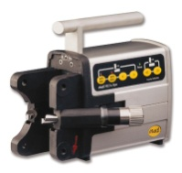
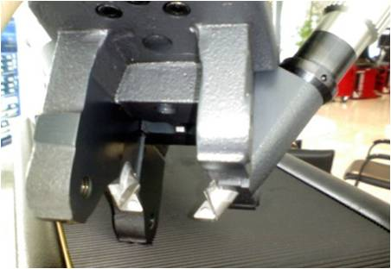
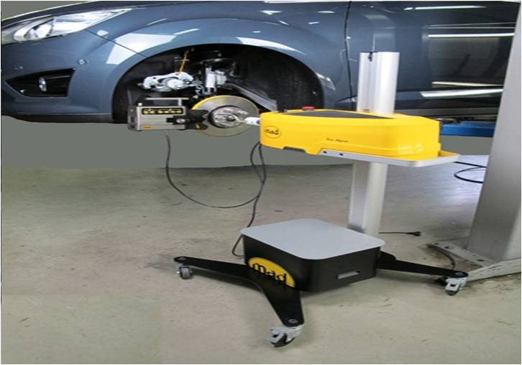
 | ลำดับ | รายการตรวจเช็ค | รายละเอียดในการตรวจเช็ค ประจำวัน
 | 1 | ตรวจสอบอุปกรณ์ไฟฟ้า | สายเมนไฟ AC 220V เข้าเครื่องและสาย DC ระหว่างตัวเครื่องต้องไม่แตก ฉีก ขาด เสียบแล้วต้องแน่น
 | 2 | ตรวจสอบตัวอุปกรณ์ของเครื่อง | ตรวจสอบชุดอะแด็ปเตอร์สีแดงและสีน้ำเงิน อุปกรณ์ขาปลอกยึด น็อตยึดอะแดปเตอร์ สายไฟเข้า
 |  |  | เครื่อง AC สายไฟต่อระหว่างเครื่อง DC ขาแขวนปั๊มเบรค และแปรงปัดเศษเหล็ก ในกล่องเก็บอุปกรณ์
 | 3 | ตรวจสอบตัวสวิตช์และปุ่มกดของตัวเครื่อง | ก่อนใช้งานในวัน ให้ทดสอบสวิตช์ฉุกเฉินต้องกดแล้วล็อค ตัวปุ่มกดปรับความเร็วเดินเครื่อง
8
ทำความสะอาดด้วยเศษผ้า
 |  |  | ต้องปรับได้ไม่สะดุด และสวิตช์ปรับทิศทางการหมุนของเครื่องต้องหมุนได้ทั้งซ้าย-ขวา
 | 4 | ตรวจสอบชุดคอนโทรลสั่งการของหัวเครื่องเจียร์จานเบรค | เมื่อเสียบต่อสายที่หัวเครื่องกับตัวเครื่องแล้ว ให้ทดสอบตัวปุ่มกดต่างๆ ที่หัวเครื่องเจียร์จาน
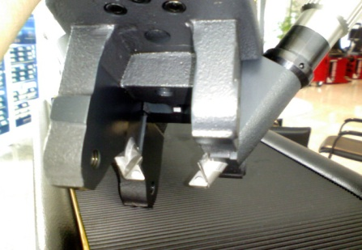
5
 |  |  | สภาพปุ่มกดต้องไม่ยุบ เมื่อกดแล้วต้องทำงานตามคำสั่งที่ระบุไว้
1
 | 5 | ทำความสะอาดชุดแกนเลื่อนที่หัวเครื่องเจียร์จานเบรค | หมุนให้แกนเลื่อนใบมีดกลึงออกมาจนสุดแล้วใช้แปรงปัดทำความสะอาดแกนเลื่อนและหัวเครื่องเจียร์
 |  |  | หล่อลื่นแกนเลื่อนใบมีดกลึงด้วยน้ำมันจักรแล้วหมุนแกนเลื่อนกลับจนสุด ทำทั้ง 2 ข้าง หลังใช้งาน
 | 6 | ตรวจสอบตัวมีดกลึง | ตัวน็อตยึดมีดกลึงต้องแน่นและตัวมีดกลึงไม่แตกหักหรือปิ่นที่ปลายในด้านที่ใช้งาน ทั้ง 2 ข้าง

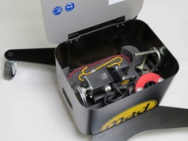
2
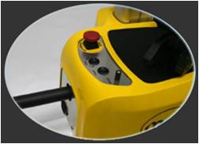
7
 | ลำดับ | รายการตรวจเช็ค | รายละเอียดในการตรวจเช็ค ประจำสัปดาห์
 | 7 | ตรวจสอบเพลาขับจาน | เสียบปลั๊ก ปรับสวิตซ์ให้แกนเพลาหมุนซ้ายหรือขวา ตรวจสอบชุดเพลาขับจานต้องไม่แกว่ง
 | 8 | เช็ดทำความสะอาดตัวเครื่อง | ใช้ผ้าเช็ดทำความสะอาดตัวเครื่อง เสายึดเครื่อง และกล่องเก็บอุปกรณ์

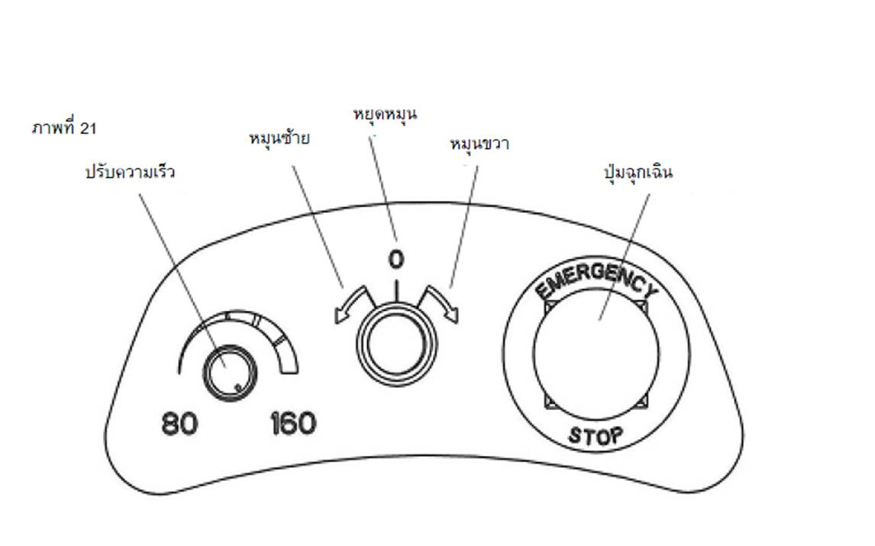
3
4

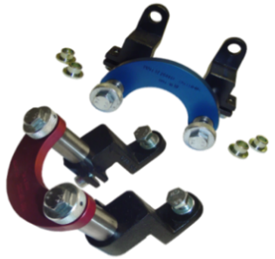

เมื่อสั่งหมุนเพลา
แกนเพลาต้องไม่แกว่ง

เครื่องเจียรจานประชิด เดือน
บริษัท โตโยต้านนทบุรี ผู้จำหน่ายโตโยต้า จำกัด
ตารางการตรวจเช็คและบำรุงรักษา เครื่องเจียรจานเบรคแบบประชิด
ยี่ห้อ MAD รุ่น DA-2002

 | ลำดับ | รายการตรวจเช็ค | รายละเอียดในการตรวจเช็ค ประจำเดือน
 | 1 | ตรวจสอบล้อ ทั้ง 4 ล้อ | ตัวล้อไม่แตกชำรุดต้องเลื่อนได้คล่องตัวทั้ง 4 ล้อและล็อคได้
 | 2 | ตรวจสอบตัวสไลด์ขึ้น-ลง | ต้องสไลด์ขึ้น-ลงได้ปกติ ไม่ติดขัด

2

1

